Задача 2.1
Определить тесноту связи между величиной Z и величинами X и Y , используя множественный коэффициент корреляции. Проверить на уровне α = 0.05 значимость Rz .

i | xi | yi | zi | xi-xср | yi-yср | zi-zср | (xi-xср)^2 | (yi-yср)^2 | (zi-zср)^2 | sum xy | sum xz | sum yz
1 | 26 | 2.1 | 18 | -11.17 | -0.45 | -5.82 | 124.69 | 0.20 | 33.83 | 5.03 | 64.95 | 2.62
2 | 35 | 2.3 | 21 | -2.17 | -0.25 | -2.82 | 4.69 | 0.06 | 7.93 | 0.54 | 6.10 | 0.70
3 | 36 | 2.4 | 22.1 | -1.17 | -0.15 | -1.72 | 1.36 | 0.02 | 2.95 | 0.18 | 2.00 | 0.26
4 | 40 | 2.6 | 25.3 | 2.83 | 0.05 | 1.48 | 8.03 | 0.00 | 2.20 | 0.14 | 4.20 | 0.07
5 | 41 | 2.9 | 28 | 3.83 | 0.35 | 4.18 | 14.69 | 0.12 | 17.50 | 1.34 | 16.04 | 1.46
6 | 45 | 3 | 28.5 | 7.83 | 0.45 | 4.68 | 61.36 | 0.20 | 21.93 | 3.53 | 36.69 | 2.11
Среднее | 37.17 | 2.55 | 23.82 |  |  |  | 214.83 | 0.62 | 86.35 | 10.75 | 129.98 | 7.23
 |  |  |  |  |  |  | Суммы
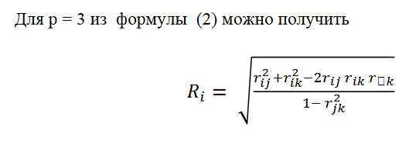
 |  |  |  |  |  | xy | 0.9352
 |  |  |  |  |  | xz | 0.9544
 |  |  |  |  |  | yz | 0.9915

 |  |  |  |  |  | Rz | 0.9944 | x=i y=j z=k

 | n = | 6 |  | Fкр | 9.55
 | p = | 3 |  | p-value = | 0.05

 | t = | 133.0181938

 | t > Fкр, корреляция значима

